List1
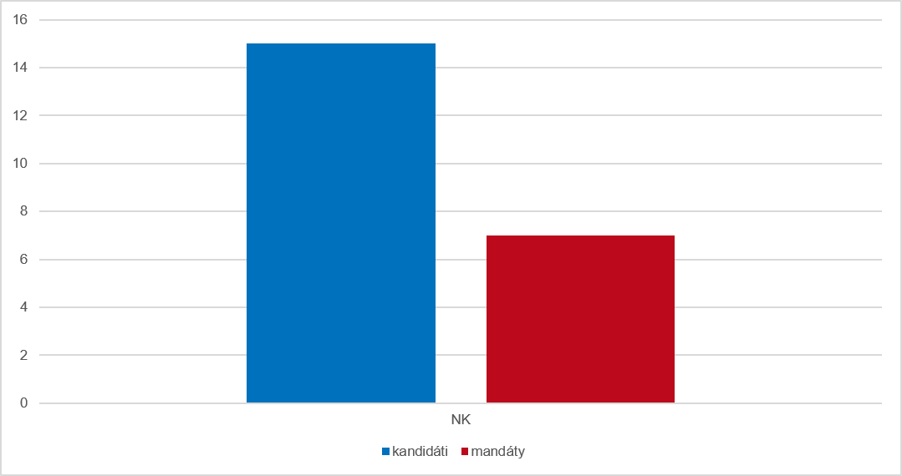
Graf 6 Kandidáti a získané mandáty podle strany, která kandidáty navrhla v opakovaných volbách ve volebním období 2022–2026

